상품제안서
아이리버 15W고속무선충전 마우스패드(선 1.5M) MP10 | 상품코드: F20700

 |  |  |  |  |  |  | 02-412-0044 | www.easy1.co.kr
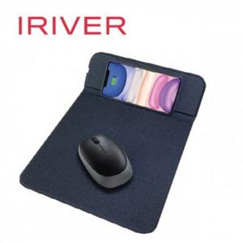

【상세/제작정보】 | 레이져 인쇄 50개 미만 30,000원 전사인쇄 50개 미만 40,000원 1박스 40개 배송비 4000원

【인쇄/포장옵션】 | 실크, 풀칼라 / 포장지포장

【공급단가】 | 수량 | 50~ | 100~ | 500~ | 1,000~ | 2,000~
*VAT별도 | 단가 | 13,800원 | 13,570원 | 13,220원 | 12,990원 | 12,650원

【상품 URL】 | https://dev.easy1.co.kr:443/src/goods_detail.php?gdno=20700

